SBQ MON
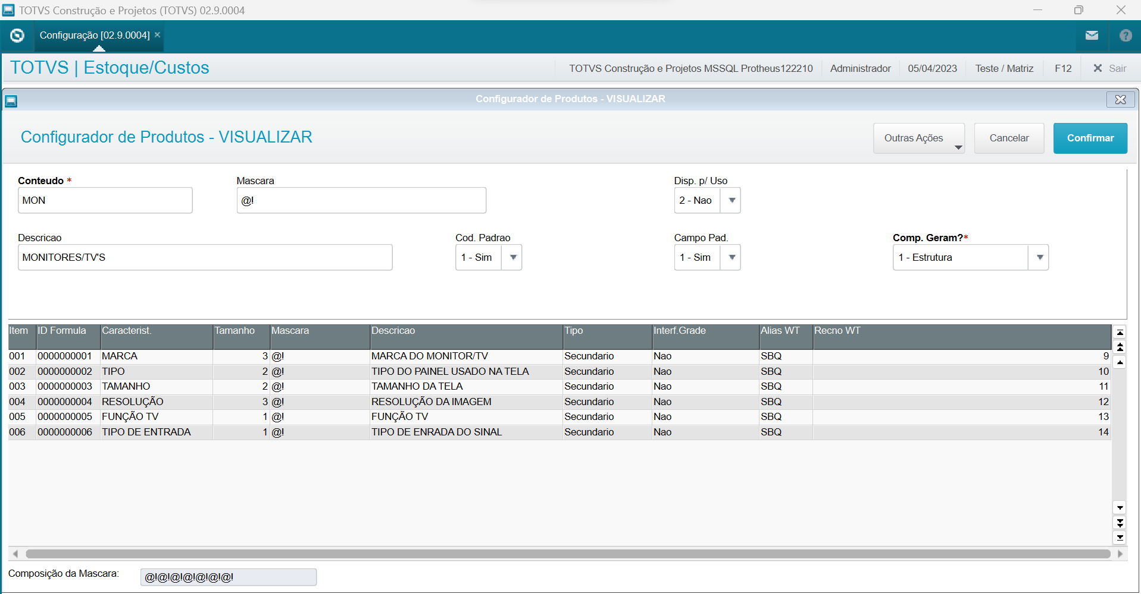
BQ_FILIAL | BQ_BASE | BQ_ITEM | BQ_ID | BQ_CARACT | BQ_TAMANHO | BQ_MASCARA | BQ_DESCR | BQ_PRISEC
01 | MON | 001 | 0000000001 | MARCA | 3 |  | MARCA DO MONITOR/TV | 2
01 | MON | 002 | 0000000002 | TIPO | 2 |  | TIPO DO PAINEL USADO NA TELA | 2
01 | MON | 003 | 0000000003 | TAMANHO | 2 |  | TAMANHO DO TELA | 2
01 | MON | 004 | 0000000004 | RESOLUÇÃO | 3 |  | RESULUÇÃO DA IMAGEM | 2
01 | MON | 005 | 0000000005 | FUNÇÃO TV | 1 |  | FUNÇÃO TV | 2
01 | MON | 006 | 0000000006 | TIPO DE ENTRADA | 1 |  | TIPO DE ENRADA DO SINAL | 2

